Planilha2
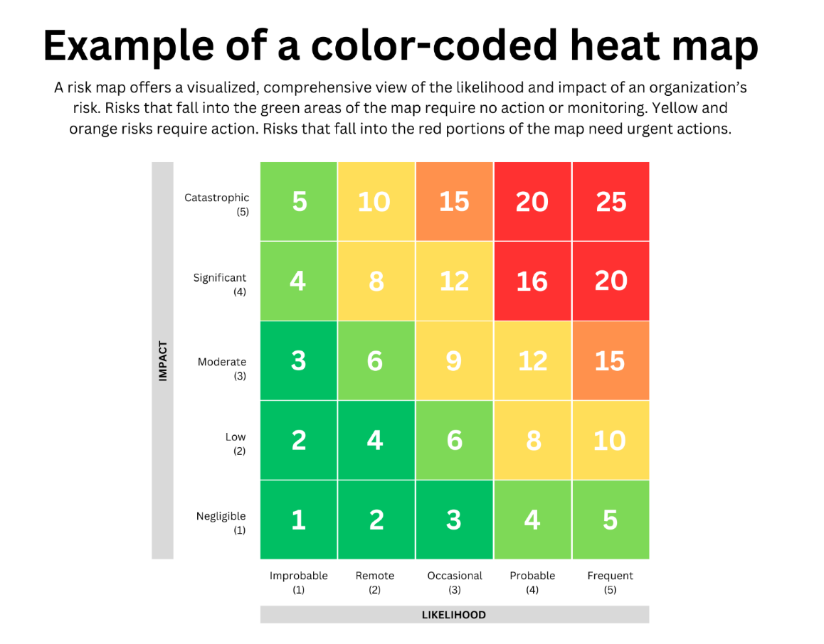
 |  |  |  | Heatmap
 | Impacto | Probabilidade | Peso | Impacto | Probabilidade
Risco Financeiro | 5 | 2 | 5 | 5 | 2 | 10
Risco Operacional | 1 | 4 | 1 | 1 | 4 | 4
Risco Legal e Regulatório | 3 | 4 | 4 | 3 | 4 | 12
Risco de Reputação | 1 | 5 | 3 | 1 | 5 | 5
Risco de Mercado | 2 | 2 | 1 | 2 | 2 | 4
Risco Tecnológico | 3 | 5 | 2 | 3 | 5 | 15
Risco Ambiental e Social | 5 | 4 | 1 | 5 | 4 | 20
 |  |  |  |  |  | 70
Análise de Comportamento do Cliente |  |  |  |  |  | Score Máximo: | 175
 |  |  |  |  |  | Score Mínimo: | 7
PLD
Quantidade de transações bloqueadas PLD |  |  | 15
Valor em transações bloqueadas |  |  | 1MM (10%)
Movimentação mensal |  |  | 10MM
Abaixo de 5% | Aumenta o Score em 10%
de 5% a 10% | Aumenta o Score em 50%
Acima de10% | Aumenta o Score em 100%

